Описание ресурса
Выполнила студентка группы: ИСТ-341 Цикурова Виктория

Описание выбранного ресурса
«Детский мир» — советская и российская сеть магазинов товаров для детей, созданная в 1947 году и ставшая крупнейшей Интернет-магазин «Детский Мир» предлагает купить товары и игрушки для детей по выгодной цене. «Детский мир» — мультиформатный цифровой оператор розничной торговли, лидер на рынке детских товаров в России и Казахстане, а также значимый игрок в Беларуси.

Тестовое окружение и тестовые инструменты проходили на платформе Selenium
Сроки и расписание проведения тестирования: 20.03.2023-21.03.2023

Майнд-карта тестирования выбранного ресурса
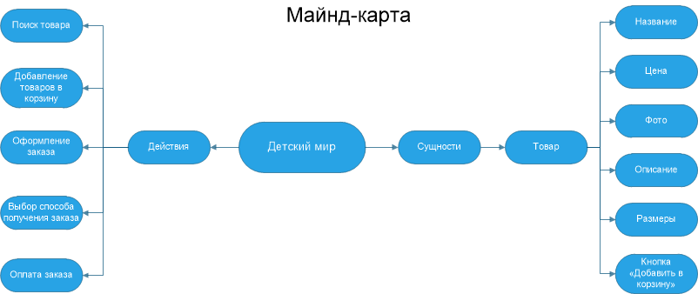

Качество объекта тестирования
Компания находится на высоко привлекательном рынке, который испытывает умеренный рост. Компания имеет преимущества в качественном предоставлении услуг и в ценах сопоставимых с конкурентами. При правильной маркетинговой, ценовой политике, подборе квалифицированного персонала, совершенствование своих бизнес процессов – безусловно, возможно увеличение доли рынка и роста прибыли. Оценка рисков показала, что имеются серьезные риски, но при правильном ведении бизнес процессов, они сводятся к минимуму.

Резолюция | not fixed
Рефлексия | срок выполения:20.03.2023-21.03.2023
 | подведение итогов: 02.12.2002

Глосарий: https://www.gasq.org/files/content/gasq/downloads/certification/ISTQB/Glossary/ISTQB_Glossary_Russian_v2_0.pdf
 | https://bytextest.ru/slovar-testirovschika/

Баг-репорт
№ | Название | Описание | Шаги | Ожидаемый результат | Фактический результат | Статус | Скрины/видео | Приоритет | Серьезность
bg-001 | Отсутсвует кнопкна Регистрации | Перейдя на форму авторизации в тербованиях должна быть кнопка "Регистрация". В текущей версии билда кнопки нет. | Предусловия: 1. Зайти на главную страницу https://www.detmir.ru/ 2. Открыть DevTools Шаги: 1. Проверить наличие кнопки | Наличие кнопки "Регистрация" | Кнопка отсутствует | new | 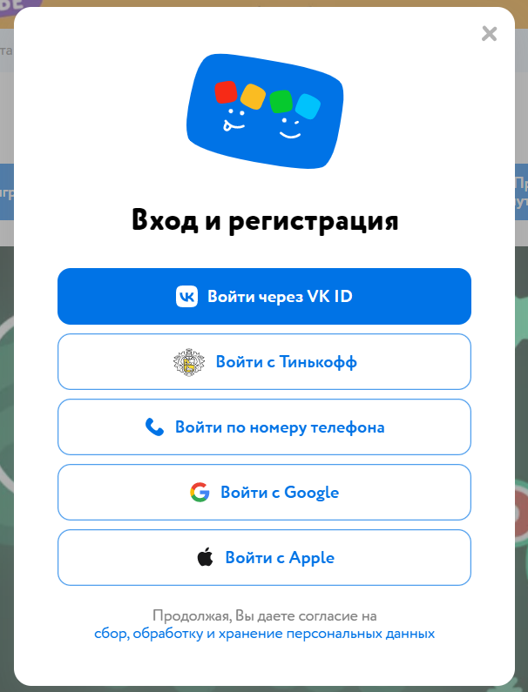 | High | significantly
bg-002 | Отсутствует форма пароль/логин | Перейдя на форму авторизации в требованиях должна быть форма логина/пароля.В текущей версии формы нет | Предусловия: 1. Зайти на главную страницу https://www.detmir.ru/ 2. Открыть DevTools Шаги: 1. Проверить наличие формы | Наличие "Формы" | окно формы отсутствует | new |  | High | significantly

